상품제안서
80x80 컬러점착메모지 | 상품코드: S26000

 |  |  |  |  |  |  | 02-713-8555 | www.synergygift.co.kr
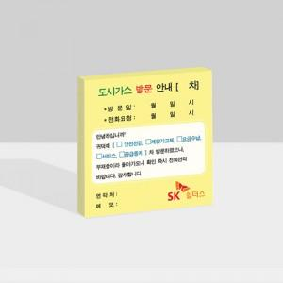

【상세/제작정보】

【인쇄/포장옵션】 | 풀칼라 / OPP(비닐)

【공급단가】 | 수량 | 1,000~ | 2,000~ | 3,000~ | 5,000~ | 10,000~
*VAT별도 | 20매 | 460원 | 390원 | 330원 | 290원 | 260원
 | 30매 | 540원 | 510원 | 440원 | 400원 | 370원
 | 50매 | 680원 | 610원 | 570원 | 520원 | 480원
 | 100매 | 1,070원 | 970원 | 900원 | 830원 | 800원

【상품 URL】 | https://www.synergygift.co.kr:443/src/goods_detail.php?gdno=26000

